参考 Googleフォーム版 説明
 | 入力フォーム参考画面

 | 個人で登録される場合はこちらをご利用ください。 纏めて登録の方は、事前エントリーシートをご利用いただいたほうが楽です。

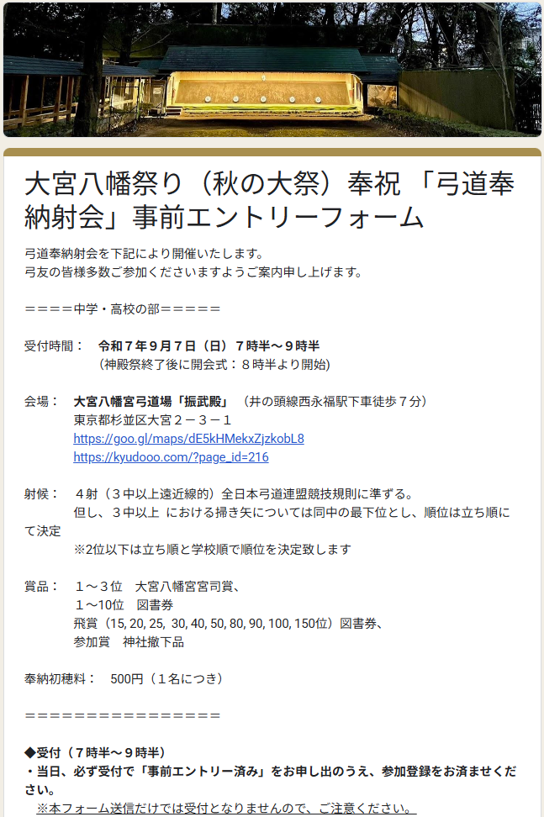



R8年秋の事前エントリーフォーム用QRです

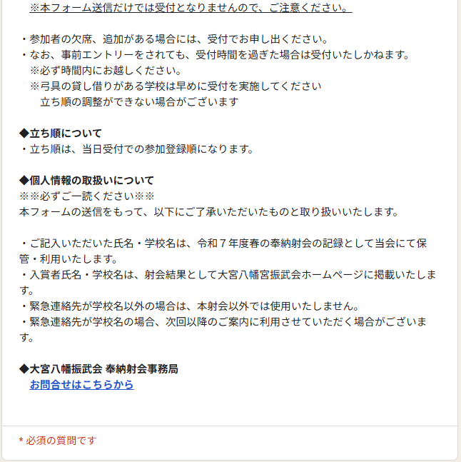

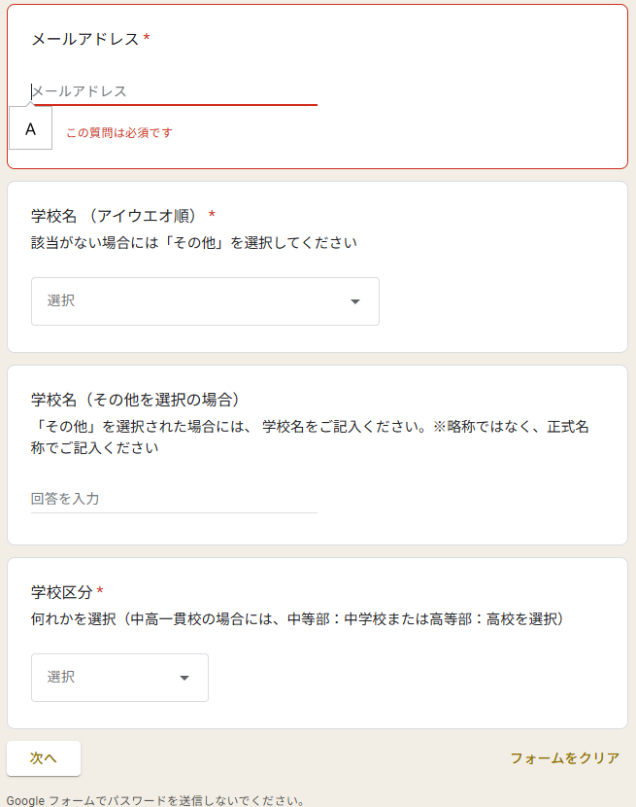

 |  | 必須事項を入力後、 次へ をクリック

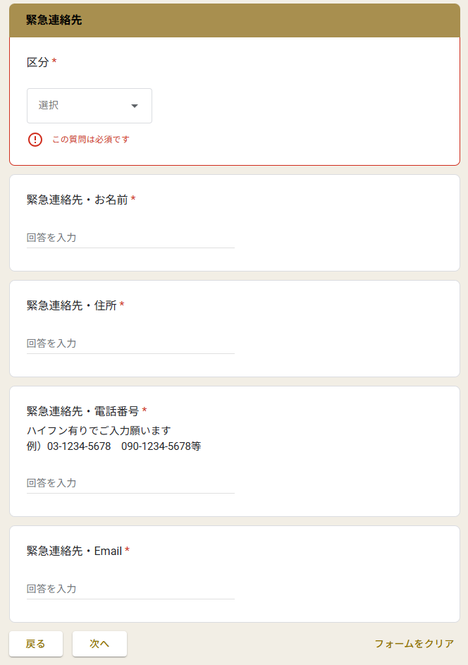

必須事項を入力後、 次へ をクリック

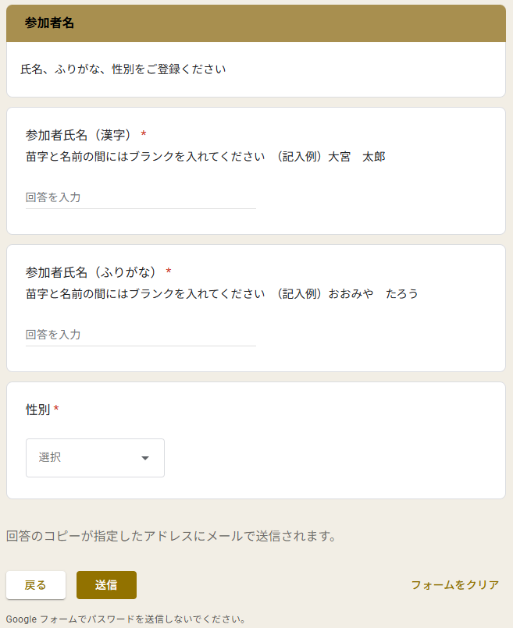

 |  | 必須事項を入力後、 送信 をクリック（再確認したい場合は 戻る で確認できます）

